Test Cases
1. ข้อมูลระดับโครงสร้างและเคสทดสอบ (Test Setup) |  |  |  |  |  |  | 2. ผลการทดสอบและการแจ้งบัค (Execution & Bug Tracking) |  |  |  | 3. การบันทึกและจัดการ (Metadata & Evidence)
Test Case ID | Module / Feature | Test Scenario / Title | Pre-conditions | Test Steps | Test Data | Expected Result | Actual Result | Status | Defect ID / Bug Link | Severity / Priority | Environment | Tester Name | Execution Date | Screenshot / Evidence Link | Remarks / Note
TC_UI_A11Y_001 | Accessibility | ผลค้นหาว่างแสดงกะทัดรัด อยู่กลาง และสีแดงอ่านชัด | global-setup ล้างและใส่ข้อมูลทดสอบชุดใหม่ (หอ E2E 2 หอ · ห้อง E101 · ผู้เช่า E2E Tenant · คำขอเข้าพักที่รออนุมัติ) · เข้าสู่ระบบด้วย e2e-owner@example.test | 1. เปิดหน้าสัญญาเช่า 2. ค้นหาคำที่ไม่มีผล 3. วัดตำแหน่งและ contrast ของข้อความ | คำค้นที่ไม่มีผล | ข้อความอยู่กลาง ขนาดกะทัดรัด · contrast ≥ 4.5:1 | ผลตรงตามที่คาดหวัง — assertion ผ่านครบ (11.72 วินาที) | Pass |  |  | DEV (127.0.0.1:3317 · next dev) · Chromium (Playwright 1.62) headless · 1280×720 · PostgreSQL 17.10 (nestly_test) · Windows 11 | Playwright 1.62 (อัตโนมัติ) | 2026-10-29 | 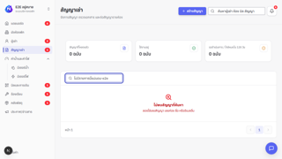 evidence-ui/TC_UI_A11Y_001.png | ผลจากรอบที่ 2 — รันซ้ำเฉพาะเคสที่ไม่ผ่าน สคริปต์: tests/e2e/accessibility-controls.spec.ts ชื่อเทสต์: Owner accessibility controls › empty search results are compact, centered and clearly red
TC_UI_A11Y_002 | Accessibility | แถบเครื่องมือแก้เอกสารบอกสถานะปุ่ม ใช้ลูกศรได้ และมี tooltip เมื่อ focus | global-setup ล้างและใส่ข้อมูลทดสอบชุดใหม่ (หอ E2E 2 หอ · ห้อง E101 · ผู้เช่า E2E Tenant · คำขอเข้าพักที่รออนุมัติ) · เข้าสู่ระบบด้วย e2e-owner@example.test | 1. เปิดหน้าแก้เทมเพลตสัญญา 2. ใช้ ArrowRight/Home/End ในแถบเครื่องมือ 3. ตรวจ aria-pressed และ tooltip | /settings/documents/contract/edit | focus ย้ายตามลูกศร · ปุ่มเปิด/ปิดมี aria-pressed · tooltip แสดงเมื่อ focus | ผลตรงตามที่คาดหวัง — assertion ผ่านครบ (9.49 วินาที) | Pass |  |  | DEV (127.0.0.1:3317 · next dev) · Chromium (Playwright 1.62) headless · 1280×720 · PostgreSQL 17.10 (nestly_test) · Windows 11 | Playwright 1.62 (อัตโนมัติ) | 2026-10-29 | 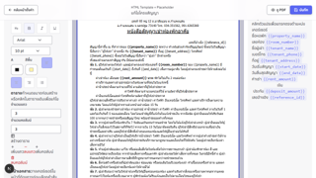 evidence-ui/TC_UI_A11Y_002.png | ผลจากรอบที่ 1 — รันทั้งชุด สคริปต์: tests/e2e/accessibility-controls.spec.ts ชื่อเทสต์: Owner accessibility controls › document toolbar exposes toggle state, keyboard navigation and focus tooltips
TC_UI_A11Y_003 | Accessibility | กรอบ focus ของลิงก์ ช่องกรอก การ์ด และแท็บเป็นแบบเดียวกัน | global-setup ล้างและใส่ข้อมูลทดสอบชุดใหม่ (หอ E2E 2 หอ · ห้อง E101 · ผู้เช่า E2E Tenant · คำขอเข้าพักที่รออนุมัติ) · เข้าสู่ระบบด้วย e2e-owner@example.test | 1. เปิดหน้าประกาศและห้องพัก 2. Tab ไปยังองค์ประกอบแต่ละแบบ 3. อ่าน outline ที่คำนวณได้ | ลิงก์ · ช่องกรอก · การ์ด · แท็บ | ทุกแบบมีกรอบ focus ที่มองเห็นและสไตล์เดียวกัน | ผลตรงตามที่คาดหวัง — assertion ผ่านครบ (9.89 วินาที) | Pass |  |  | DEV (127.0.0.1:3317 · next dev) · Chromium (Playwright 1.62) headless · 1280×720 · PostgreSQL 17.10 (nestly_test) · Windows 11 | Playwright 1.62 (อัตโนมัติ) | 2026-10-29 | 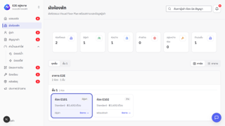 evidence-ui/TC_UI_A11Y_003.png | ผลจากรอบที่ 1 — รันทั้งชุด สคริปต์: tests/e2e/accessibility-controls.spec.ts ชื่อเทสต์: Owner accessibility controls › focus indicators are consistent for links, fields, cards and tabs
TC_UI_A11Y_004 | Accessibility | dropdown ใช้คีย์บอร์ดได้ครบและพิมพ์ตัวอักษรเพื่อกระโดดได้ (type-ahead) | global-setup ล้างและใส่ข้อมูลทดสอบชุดใหม่ (หอ E2E 2 หอ · ห้อง E101 · ผู้เช่า E2E Tenant · คำขอเข้าพักที่รออนุมัติ) · เข้าสู่ระบบด้วย e2e-owner@example.test | 1. เปิดหน้าบิล 2. ใช้ ArrowDown/End/Home 3. พิมพ์ตัวอักษร 4. Enter / Space / Escape | dropdown ตัวกรองสถานะ | ตัวเลือกที่ active ย้ายถูกต้อง · type-ahead ไปตัวเลือกที่ตรง · Esc ปิด | ผลตรงตามที่คาดหวัง — assertion ผ่านครบ (4.28 วินาที) | Pass |  |  | DEV (127.0.0.1:3317 · next dev) · Chromium (Playwright 1.62) headless · 1280×720 · PostgreSQL 17.10 (nestly_test) · Windows 11 | Playwright 1.62 (อัตโนมัติ) | 2026-10-29 | 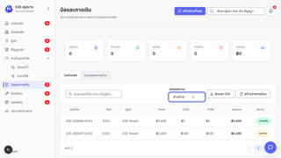 evidence-ui/TC_UI_A11Y_004.png | ผลจากรอบที่ 1 — รันทั้งชุด สคริปต์: tests/e2e/accessibility-controls.spec.ts ชื่อเทสต์: Owner accessibility controls › dropdown supports complete keyboard navigation and type-ahead
TC_UI_A11Y_005 | Accessibility | เมนูคีย์บอร์ด tooltip contrast และปุ่มมือถือเป็นไปตามข้อกำหนด UI (เจ้าของหอ) | global-setup ล้างและใส่ข้อมูลทดสอบชุดใหม่ (หอ E2E 2 หอ · ห้อง E101 · ผู้เช่า E2E Tenant · คำขอเข้าพักที่รออนุมัติ) · เข้าสู่ระบบด้วย e2e-owner@example.test | 1. เปิดเมนูจัดการด้วยคีย์บอร์ด 2. ตรวจ tooltip และ contrast 3. ตั้งจอมือถือแล้ววัดขนาดปุ่ม | viewport มือถือ | เมนูทำงาน · contrast ผ่าน · ปุ่ม ≥ 44×44 px | ผลตรงตามที่คาดหวัง — assertion ผ่านครบ (5.93 วินาที) | Pass |  |  | DEV (127.0.0.1:3317 · next dev) · Chromium (Playwright 1.62) headless · 1280×720 · PostgreSQL 17.10 (nestly_test) · Windows 11 | Playwright 1.62 (อัตโนมัติ) | 2026-10-29 | evidence-ui/TC_UI_A11Y_005.png | ผลจากรอบที่ 1 — รันทั้งชุด สคริปต์: tests/e2e/accessibility-controls.spec.ts ชื่อเทสต์: Owner accessibility controls › keyboard menu, tooltip, contrast and mobile targets meet the UI contract
TC_UI_A11Y_006 | Accessibility | tooltip คีย์บอร์ด contrast และปุ่มมือถือเป็นไปตามข้อกำหนด UI (ผู้เช่า/Super Admin) | global-setup ล้างและใส่ข้อมูลทดสอบชุดใหม่ (หอ E2E 2 หอ · ห้อง E101 · ผู้เช่า E2E Tenant · คำขอเข้าพักที่รออนุมัติ) · เข้าสู่ระบบทั้ง 3 บทบาท | 1. Tab ไปปุ่มไอคอน 2. ตรวจ tooltip และ contrast 3. ตั้งจอมือถือแล้ววัดขนาดปุ่ม | viewport มือถือ | tooltip แสดงเมื่อ focus · contrast ผ่าน · ปุ่ม ≥ 44×44 px | ผลตรงตามที่คาดหวัง — assertion ผ่านครบ (6.13 วินาที) | Pass |  |  | DEV (127.0.0.1:3317 · next dev) · Chromium (Playwright 1.62) headless · 1280×720 · PostgreSQL 17.10 (nestly_test) · Windows 11 | Playwright 1.62 (อัตโนมัติ) | 2026-10-29 | evidence-ui/TC_UI_A11Y_006.png | ผลจากรอบที่ 1 — รันทั้งชุด สคริปต์: tests/e2e/accessibility-controls.spec.ts ชื่อเทสต์: Tenant accessibility controls › keyboard tooltip, contrast and mobile targets meet the UI contract
TC_UI_LOGIN_001 | Login | เข้าสู่ระบบด้วยบัญชีที่ไม่มีอยู่ ระบบไม่บอกว่าบัญชีมีจริงหรือไม่ | อยู่หน้า /login ยังไม่เข้าสู่ระบบ | 1. เปิด /login 2. กรอกอีเมลที่ไม่มีในระบบ 3. กรอกรหัสผ่านผิด 4. กดเข้าสู่ระบบ | Email: unknown@example.com Password: incorrect-password | แสดง alert "อีเมลหรือรหัสผ่านไม่ถูกต้อง" และยังอยู่หน้า /login | ผลตรงตามที่คาดหวัง — assertion ผ่านครบ (3.44 วินาที) | Pass |  |  | DEV (127.0.0.1:3317 · next dev) · Chromium (Playwright 1.62) headless · 1280×720 · PostgreSQL 17.10 (nestly_test) · Windows 11 | Playwright 1.62 (อัตโนมัติ) | 2026-10-29 | 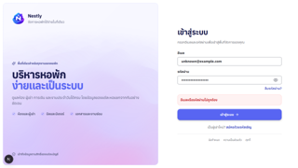 evidence-ui/TC_UI_LOGIN_001.png | ผลจากรอบที่ 1 — รันทั้งชุด สคริปต์: tests/e2e/auth-dashboard.spec.ts ชื่อเทสต์: rejects invalid credentials without leaking account state
TC_UI_SADMIN_001 | Super Admin Dashboard | Super Admin เข้าสู่ระบบแล้วเปิดแดชบอร์ด SaaS และเมนูหลักได้ครบ | global-setup ล้างและใส่ข้อมูลทดสอบชุดใหม่ (หอ E2E 2 หอ · ห้อง E101 · ผู้เช่า E2E Tenant · คำขอเข้าพักที่รออนุมัติ) | 1. เปิด /login แล้วเข้าสู่ระบบด้วย Super Admin 2. ตรวจหน้าแดชบอร์ด 3. กดเมนูหลักทีละเมนู | Email: e2e-super-admin@example.test Password: (ค่าทดสอบจาก tests/e2e/fixtures.ts) | ไปที่ /super-admin มีหัวข้อ "แดชบอร์ด" และ "MRR" · ทุกเมนูเปิดหน้าที่ถูกต้องพร้อมหัวข้อของหน้า | ผลตรงตามที่คาดหวัง — assertion ผ่านครบ (12.39 วินาที) | Pass |  |  | DEV (127.0.0.1:3317 · next dev) · Chromium (Playwright 1.62) headless · 1280×720 · PostgreSQL 17.10 (nestly_test) · Windows 11 | Playwright 1.62 (อัตโนมัติ) | 2026-10-29 | 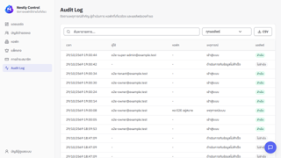 evidence-ui/TC_UI_SADMIN_001.png | ผลจากรอบที่ 1 — รันทั้งชุด สคริปต์: tests/e2e/auth-dashboard.spec.ts ชื่อเทสต์: super admin can open the aggregated SaaS dashboard
TC_UI_CONTRAST_001 | Color Contrast (WCAG) | ข้อความและปุ่มทุกสถานะมีความต่างสีผ่าน WCAG AA | global-setup ล้างและใส่ข้อมูลทดสอบชุดใหม่ (หอ E2E 2 หอ · ห้อง E101 · ผู้เช่า E2E Tenant · คำขอเข้าพักที่รออนุมัติ) · เข้าสู่ระบบด้วย e2e-owner@example.test | 1. เปิดหน้าประกาศและมิเตอร์น้ำ 2. คำนวณ contrast ของหัวข้อ ลิงก์ ปุ่ม ทั้ง default/hover/focus | เกณฑ์ข้อความ 4.5:1 | ทุกจุดมี contrast ≥ 4.5:1 | ผลตรงตามที่คาดหวัง — assertion ผ่านครบ (4.97 วินาที) | Pass |  |  | DEV (127.0.0.1:3317 · next dev) · Chromium (Playwright 1.62) headless · 1280×720 · PostgreSQL 17.10 (nestly_test) · Windows 11 | Playwright 1.62 (อัตโนมัติ) | 2026-10-29 | 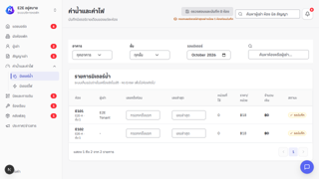 evidence-ui/TC_UI_CONTRAST_001.png | ผลจากรอบที่ 2 — รันซ้ำเฉพาะเคสที่ไม่ผ่าน สคริปต์: tests/e2e/contrast.spec.ts ชื่อเทสต์: computed WCAG contrast › text and interactive states meet WCAG AA
TC_UI_CONTRAST_002 | Color Contrast (WCAG) | ไอคอนมีความต่างสีพอทั้ง default/hover/focus | global-setup ล้างและใส่ข้อมูลทดสอบชุดใหม่ (หอ E2E 2 หอ · ห้อง E101 · ผู้เช่า E2E Tenant · คำขอเข้าพักที่รออนุมัติ) · เข้าสู่ระบบด้วย e2e-owner@example.test | 1. เปิดหน้าประกาศ 2. วัด contrast ของไอคอน | เกณฑ์ non-text 3:1 | ไอคอนทุกสถานะ ≥ 3:1 | ผลตรงตามที่คาดหวัง — assertion ผ่านครบ (4.65 วินาที) | Pass |  |  | DEV (127.0.0.1:3317 · next dev) · Chromium (Playwright 1.62) headless · 1280×720 · PostgreSQL 17.10 (nestly_test) · Windows 11 | Playwright 1.62 (อัตโนมัติ) | 2026-10-29 | 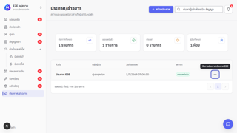 evidence-ui/TC_UI_CONTRAST_002.png | ผลจากรอบที่ 1 — รันทั้งชุด สคริปต์: tests/e2e/contrast.spec.ts ชื่อเทสต์: computed WCAG contrast › icons expose non-text contrast in default, hover and focus states
TC_UI_CONTRAST_003 | Color Contrast (WCAG) | ป้ายสถานะ (badge) อ่านได้ชัด | global-setup ล้างและใส่ข้อมูลทดสอบชุดใหม่ (หอ E2E 2 หอ · ห้อง E101 · ผู้เช่า E2E Tenant · คำขอเข้าพักที่รออนุมัติ) · เข้าสู่ระบบด้วย e2e-owner@example.test | 1. วัด contrast ของ badge สถานะเผยแพร่ | เกณฑ์ 4.5:1 | badge ≥ 4.5:1 | ผลตรงตามที่คาดหวัง — assertion ผ่านครบ (4.27 วินาที) | Pass |  |  | DEV (127.0.0.1:3317 · next dev) · Chromium (Playwright 1.62) headless · 1280×720 · PostgreSQL 17.10 (nestly_test) · Windows 11 | Playwright 1.62 (อัตโนมัติ) | 2026-10-29 | 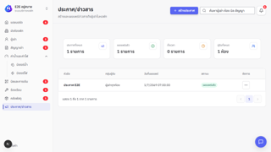 evidence-ui/TC_UI_CONTRAST_003.png | ผลจากรอบที่ 1 — รันทั้งชุด สคริปต์: tests/e2e/contrast.spec.ts ชื่อเทสต์: computed WCAG contrast › badges meet text contrast requirements
TC_UI_CONTRAST_004 | Color Contrast (WCAG) | ขอบช่องกรอกและปุ่มมองเห็นชัด | global-setup ล้างและใส่ข้อมูลทดสอบชุดใหม่ (หอ E2E 2 หอ · ห้อง E101 · ผู้เช่า E2E Tenant · คำขอเข้าพักที่รออนุมัติ) · เข้าสู่ระบบด้วย e2e-owner@example.test | 1. วัด contrast ของเส้นขอบช่องกรอกและปุ่มกับพื้นหลัง | เกณฑ์ non-text 3:1 | เส้นขอบ ≥ 3:1 | ผลตรงตามที่คาดหวัง — assertion ผ่านครบ (4.07 วินาที) | Pass |  |  | DEV (127.0.0.1:3317 · next dev) · Chromium (Playwright 1.62) headless · 1280×720 · PostgreSQL 17.10 (nestly_test) · Windows 11 | Playwright 1.62 (อัตโนมัติ) | 2026-10-29 | 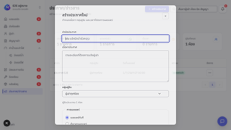 evidence-ui/TC_UI_CONTRAST_004.png | ผลจากรอบที่ 1 — รันทั้งชุด สคริปต์: tests/e2e/contrast.spec.ts ชื่อเทสต์: computed WCAG contrast › input and button boundaries meet non-text contrast requirements
TC_UI_CONTRAST_005 | Color Contrast (WCAG) | ปุ่มทุกแบบผ่าน contrast ทุกสถานะ | global-setup ล้างและใส่ข้อมูลทดสอบชุดใหม่ (หอ E2E 2 หอ · ห้อง E101 · ผู้เช่า E2E Tenant · คำขอเข้าพักที่รออนุมัติ) · เข้าสู่ระบบด้วย e2e-owner@example.test | 1. วัดปุ่ม primary/secondary/danger ทั้ง default/hover/focus/disabled | เกณฑ์ 4.5:1 | ทุกแบบทุกสถานะผ่านเกณฑ์ | ผลตรงตามที่คาดหวัง — assertion ผ่านครบ (4.35 วินาที) | Pass |  |  | DEV (127.0.0.1:3317 · next dev) · Chromium (Playwright 1.62) headless · 1280×720 · PostgreSQL 17.10 (nestly_test) · Windows 11 | Playwright 1.62 (อัตโนมัติ) | 2026-10-29 | 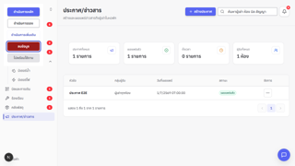 evidence-ui/TC_UI_CONTRAST_005.png | ผลจากรอบที่ 1 — รันทั้งชุด สคริปต์: tests/e2e/contrast.spec.ts ชื่อเทสต์: computed WCAG contrast › shared button variants meet text contrast in every interactive state
TC_UI_CONTRAST_006 | Color Contrast (WCAG) | สีข้อความแจ้งผล (สำเร็จ/เตือน/ผิดพลาด/ข้อมูล) อ่านได้และขอบชัด | global-setup ล้างและใส่ข้อมูลทดสอบชุดใหม่ (หอ E2E 2 หอ · ห้อง E101 · ผู้เช่า E2E Tenant · คำขอเข้าพักที่รออนุมัติ) · เข้าสู่ระบบด้วย e2e-owner@example.test | 1. วัดข้อความและขอบของ feedback แต่ละโทน | success · warning · danger · info | ข้อความ ≥ 4.5:1 · ขอบ ≥ 3:1 | ผลตรงตามที่คาดหวัง — assertion ผ่านครบ (3.97 วินาที) | Pass |  |  | DEV (127.0.0.1:3317 · next dev) · Chromium (Playwright 1.62) headless · 1280×720 · PostgreSQL 17.10 (nestly_test) · Windows 11 | Playwright 1.62 (อัตโนมัติ) | 2026-10-29 | 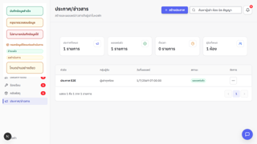 evidence-ui/TC_UI_CONTRAST_006.png | ผลจากรอบที่ 1 — รันทั้งชุด สคริปต์: tests/e2e/contrast.spec.ts ชื่อเทสต์: computed WCAG contrast › semantic feedback colors meet text and boundary contrast contracts
TC_UI_CONTRAST_007 | Color Contrast (WCAG) | เมนู ปุ่มแจ้งเตือน และสถานะฝั่งผู้เช่าผ่าน WCAG AA | global-setup ล้างและใส่ข้อมูลทดสอบชุดใหม่ (หอ E2E 2 หอ · ห้อง E101 · ผู้เช่า E2E Tenant · คำขอเข้าพักที่รออนุมัติ) · เข้าสู่ระบบด้วย e2e-tenant@example.test | 1. เปิด /tenant 2. วัดเมนู ปุ่มแจ้งเตือน และ badge สถานะ | เกณฑ์ 4.5:1 | ทุกจุดผ่านเกณฑ์ | ผลตรงตามที่คาดหวัง — assertion ผ่านครบ (3.98 วินาที) | Pass |  |  | DEV (127.0.0.1:3317 · next dev) · Chromium (Playwright 1.62) headless · 1280×720 · PostgreSQL 17.10 (nestly_test) · Windows 11 | Playwright 1.62 (อัตโนมัติ) | 2026-10-29 | 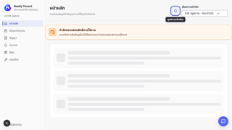 evidence-ui/TC_UI_CONTRAST_007.png | ผลจากรอบที่ 1 — รันทั้งชุด สคริปต์: tests/e2e/contrast.spec.ts ชื่อเทสต์: role-specific computed contrast › Tenant navigation, notification action and statuses meet WCAG AA
TC_UI_CONTRAST_008 | Color Contrast (WCAG) | เมนูและสถานะในตารางฝั่ง Super Admin ผ่าน WCAG AA | global-setup ล้างและใส่ข้อมูลทดสอบชุดใหม่ (หอ E2E 2 หอ · ห้อง E101 · ผู้เช่า E2E Tenant · คำขอเข้าพักที่รออนุมัติ) · เข้าสู่ระบบด้วย e2e-super-admin@example.test | 1. เปิด /super-admin/accounts 2. วัดเมนูและ badge สถานะ | เกณฑ์ 4.5:1 | ทุกจุดผ่านเกณฑ์ | ผลตรงตามที่คาดหวัง — assertion ผ่านครบ (6.19 วินาที) | Pass |  |  | DEV (127.0.0.1:3317 · next dev) · Chromium (Playwright 1.62) headless · 1280×720 · PostgreSQL 17.10 (nestly_test) · Windows 11 | Playwright 1.62 (อัตโนมัติ) | 2026-10-29 | 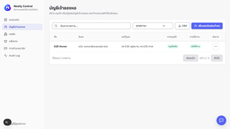 evidence-ui/TC_UI_CONTRAST_008.png | ผลจากรอบที่ 1 — รันทั้งชุด สคริปต์: tests/e2e/contrast.spec.ts ชื่อเทสต์: role-specific computed contrast › Super Admin navigation and table statuses meet WCAG AA
TC_UI_BILL_001 | Billing Lifecycle | รอบบิลครบวงจรผ่านหน้าจอจริง ตั้งแต่สมัครเจ้าของหอจนรับชำระเงิน | global-setup ล้างและใส่ข้อมูลทดสอบชุดใหม่ (หอ E2E 2 หอ · ห้อง E101 · ผู้เช่า E2E Tenant · คำขอเข้าพักที่รออนุมัติ) | 1. สร้างเจ้าของหอใหม่ (PENDING) → Super Admin อนุมัติ 2. เจ้าของหอตั้งรหัสใหม่ → ยอมรับนโยบาย → สลับหอ 3. สร้างคำเชิญ → ผู้เช่าสมัครที่ /register 4. เจ้าของหออนุมัติคำขอเข้าพัก → สร้างสัญญา (มัดจำ 7,000) 5. จดมิเตอร์น้ำและไฟ → สร้างร่างบิล → ออกบิล 6. ผู้เช่าเปิดบิล เห็น QR PromptPay → ส่งสลิป PNG 7. เจ้าของหอตรวจและยืนยันรับชำระ | เจ้าของหอ/ผู้เช่าใหม่สุ่มชื่อทุกรอบ · ค่าห้อง 3,500 · มิเตอร์ตั้งต้น/ล่าสุด · สลิป PNG | สมัครผู้เช่าได้ 201 "สมัครสำเร็จ" · สัญญาเป็นฉบับร่าง · มิเตอร์ "บันทึกแล้ว" · บิลยอด > 3,500 สถานะ "รอชำระ" · สลิป "รอตรวจสอบ" ยอดตรงบิล · ยืนยันแล้วบิลเป็นชำระแล้ว | ไม่ผ่าน: TimeoutError: locator.click: Timeout 10000ms exceeded. Call log: - waiting for getByRole('menuitem', { name: /JD-1793275969451-d6yxjh/ }) | ^ at D:\ปี4_1\it-project\.claude\e2e-run\tests\e2e\full-billing-lifecycle.spec.ts:180:74 | Fail |  |  | DEV (127.0.0.1:3317 · next dev) · Chromium (Playwright 1.62) headless · 1280×720 · PostgreSQL 17.10 (nestly_test) · Windows 11 | Playwright 1.62 (อัตโนมัติ) | 2026-10-29 | 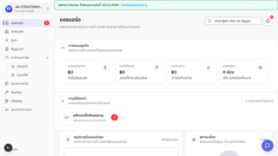 evidence-ui/TC_UI_BILL_001.png | ข้อสังเกต: ไม่ผ่านซ้ำในสภาพแวดล้อมรอบนี้ (next dev --webpack จากสำเนาโค้ด) อาการคือกดปุ่มแล้วหน้าไม่ตอบสนอง ตรงกับการกดก่อนหน้าโหลด JavaScript เสร็จ (hydration) · GitHub Actions CI run #107 บน commit 24a0107 เดียวกันผ่าน · ต้องรันซ้ำด้วย npm run test:e2e ตามปกติก่อนสรุปว่าเป็นบัค ผลจากรอบที่ 2 — รันซ้ำเฉพาะเคสที่ไม่ผ่าน สคริปต์: tests/e2e/full-billing-lifecycle.spec.ts ชื่อเทสต์: completes the critical tenant billing workflow through the owner and tenant UIs
TC_UI_KEY_001 | Keyboard Access | เข้าสู่ระบบและใช้แดชบอร์ดเจ้าของหอโดยไม่ใช้เมาส์ | global-setup ล้างและใส่ข้อมูลทดสอบชุดใหม่ (หอ E2E 2 หอ · ห้อง E101 · ผู้เช่า E2E Tenant · คำขอเข้าพักที่รออนุมัติ) | 1. ใช้ Tab ไปช่องอีเมล/รหัสผ่าน แล้วพิมพ์ 2. กด Enter เข้าสู่ระบบ 3. ใช้ Tab/Enter ในแดชบอร์ด | Email: e2e-owner@example.test Password: (ค่าทดสอบจาก tests/e2e/fixtures.ts) | เข้าสู่ระบบได้ · ทุกปุ่มที่ใช้ถึงได้ด้วยคีย์บอร์ดและเห็น focus | ผลตรงตามที่คาดหวัง — assertion ผ่านครบ (8.79 วินาที) | Pass |  |  | DEV (127.0.0.1:3317 · next dev) · Chromium (Playwright 1.62) headless · 1280×720 · PostgreSQL 17.10 (nestly_test) · Windows 11 | Playwright 1.62 (อัตโนมัติ) | 2026-10-29 | 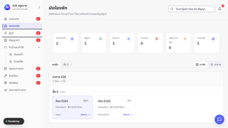 evidence-ui/TC_UI_KEY_001.png | ผลจากรอบที่ 3 — รัน keyboard-flows ทั้งไฟล์ สคริปต์: tests/e2e/keyboard-flows.spec.ts ชื่อเทสต์: keyboard coverage for critical flows › Login and Owner Dashboard are operable without a pointer
TC_UI_KEY_002 | Keyboard Access | หน้าห้องพัก ผู้เช่า และสัญญาใช้คีย์บอร์ดได้ | global-setup ล้างและใส่ข้อมูลทดสอบชุดใหม่ (หอ E2E 2 หอ · ห้อง E101 · ผู้เช่า E2E Tenant · คำขอเข้าพักที่รออนุมัติ) · เข้าสู่ระบบด้วย e2e-owner@example.test | 1. ห้องพัก: ลูกศร/Home ในแท็บ 2. ผู้เช่า: เปิดรายการด้วย Enter, ลูกศร Home End PageDown, Escape ปิด 3. สัญญา: เปิดเมนูจัดการ แล้ว Escape | ArrowRight · ArrowDown · Home · End · PageDown · Escape | focus ย้ายตามปุ่ม · Esc ปิดเมนู/dialog และคืน focus | ผลตรงตามที่คาดหวัง — assertion ผ่านครบ (5.29 วินาที) | Pass |  |  | DEV (127.0.0.1:3317 · next dev) · Chromium (Playwright 1.62) headless · 1280×720 · PostgreSQL 17.10 (nestly_test) · Windows 11 | Playwright 1.62 (อัตโนมัติ) | 2026-10-29 | 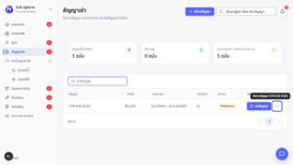 evidence-ui/TC_UI_KEY_002.png | ผลจากรอบที่ 3 — รัน keyboard-flows ทั้งไฟล์ สคริปต์: tests/e2e/keyboard-flows.spec.ts ชื่อเทสต์: keyboard coverage for critical flows › Owner rooms, tenants and contracts support keyboard navigation
TC_UI_KEY_003 | Keyboard Access | หน้าบิล มิเตอร์ และพัสดุทำงานด้วยคีย์บอร์ดได้ | global-setup ล้างและใส่ข้อมูลทดสอบชุดใหม่ (หอ E2E 2 หอ · ห้อง E101 · ผู้เช่า E2E Tenant · คำขอเข้าพักที่รออนุมัติ) · เข้าสู่ระบบด้วย e2e-owner@example.test | 1. บิล: Space เปิด dropdown, ลูกศรเลือก, Enter ยืนยัน 2. มิเตอร์น้ำ: Enter บันทึก 3. พัสดุ: เปิดฟอร์มแล้ว Escape | Space · ArrowDown · Enter · Escape | เลือกค่าและสั่งงานได้ครบโดยไม่ใช้เมาส์ | ผลตรงตามที่คาดหวัง — assertion ผ่านครบ (3.60 วินาที) | Pass |  |  | DEV (127.0.0.1:3317 · next dev) · Chromium (Playwright 1.62) headless · 1280×720 · PostgreSQL 17.10 (nestly_test) · Windows 11 | Playwright 1.62 (อัตโนมัติ) | 2026-10-29 | 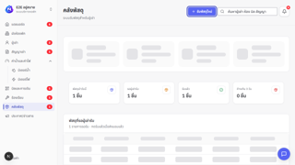 evidence-ui/TC_UI_KEY_003.png | ผลจากรอบที่ 3 — รัน keyboard-flows ทั้งไฟล์ สคริปต์: tests/e2e/keyboard-flows.spec.ts ชื่อเทสต์: keyboard coverage for critical flows › Owner invoices, meters and parcels support keyboard workflows
TC_UI_KEY_004 | Keyboard Access | หน้าตั้งค่า dropdown เมนูจัดการ และศูนย์แจ้งเตือนเป็นไปตามข้อกำหนดคีย์บอร์ด | global-setup ล้างและใส่ข้อมูลทดสอบชุดใหม่ (หอ E2E 2 หอ · ห้อง E101 · ผู้เช่า E2E Tenant · คำขอเข้าพักที่รออนุมัติ) · เข้าสู่ระบบด้วย e2e-owner@example.test | 1. ใช้ลูกศรในแท็บตั้งค่า 2. เปิด/ปิด dropdown และเมนูจัดการด้วยคีย์บอร์ด 3. เปิดศูนย์แจ้งเตือนแล้ว Escape | Arrow · Enter · Escape | role และ aria ถูกต้อง · focus กลับปุ่มเดิมหลังปิด | ผลตรงตามที่คาดหวัง — assertion ผ่านครบ (6.55 วินาที) | Pass |  |  | DEV (127.0.0.1:3317 · next dev) · Chromium (Playwright 1.62) headless · 1280×720 · PostgreSQL 17.10 (nestly_test) · Windows 11 | Playwright 1.62 (อัตโนมัติ) | 2026-10-29 | 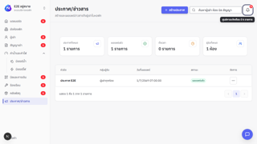 evidence-ui/TC_UI_KEY_004.png | ผลจากรอบที่ 3 — รัน keyboard-flows ทั้งไฟล์ สคริปต์: tests/e2e/keyboard-flows.spec.ts ชื่อเทสต์: keyboard coverage for critical flows › Settings, Dropdown, Action Menu and Notification Center honor keyboard contracts
TC_UI_KEY_005 | Keyboard Access | เมนูและ modal ฝั่งผู้เช่าใช้คีย์บอร์ดได้ | global-setup ล้างและใส่ข้อมูลทดสอบชุดใหม่ (หอ E2E 2 หอ · ห้อง E101 · ผู้เช่า E2E Tenant · คำขอเข้าพักที่รออนุมัติ) · เข้าสู่ระบบด้วย e2e-tenant@example.test | 1. ใช้ Tab ไปตามเมนูผู้เช่า 2. เปิด modal ด้วย Enter แล้วปิดด้วย Escape | Tab · Enter · Escape | เปิดทุกเมนูได้ · modal กัก focus และคืน focus หลังปิด | ไม่ผ่าน: Error: expect(locator).toBeVisible() failed Locator: getByLabel('รายละเอียดบิล E2E-202607-E101', { exact: true }) Expected: visible Timeout: 5000ms Error: element(s) not found Call log: - Expect "toBeVisible" with timeout 5000ms - waiting for getByLabel('รายละเอียดบิล E2E-202607-E101', { exact: true }) | ^ at D:\ปี4_1\it-project\.claude\e2e-run\tests\e2e\keyboard-f | Fail |  |  | DEV (127.0.0.1:3317 · next dev) · Chromium (Playwright 1.62) headless · 1280×720 · PostgreSQL 17.10 (nestly_test) · Windows 11 | Playwright 1.62 (อัตโนมัติ) | 2026-10-29 | 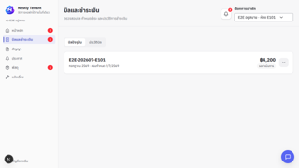 evidence-ui/TC_UI_KEY_005.png | ข้อสังเกต: ไม่ผ่านซ้ำในสภาพแวดล้อมรอบนี้ (next dev --webpack จากสำเนาโค้ด) อาการคือกดปุ่มแล้วหน้าไม่ตอบสนอง ตรงกับการกดก่อนหน้าโหลด JavaScript เสร็จ (hydration) · GitHub Actions CI run #107 บน commit 24a0107 เดียวกันผ่าน · ต้องรันซ้ำด้วย npm run test:e2e ตามปกติก่อนสรุปว่าเป็นบัค ผลจากรอบที่ 3 — รัน keyboard-flows ทั้งไฟล์ สคริปต์: tests/e2e/keyboard-flows.spec.ts ชื่อเทสต์: keyboard coverage for critical flows › Tenant Portal navigation and modal are keyboard operable
TC_UI_KEY_006 | Keyboard Access | เมนู Super Admin ใช้คีย์บอร์ดได้ | global-setup ล้างและใส่ข้อมูลทดสอบชุดใหม่ (หอ E2E 2 หอ · ห้อง E101 · ผู้เช่า E2E Tenant · คำขอเข้าพักที่รออนุมัติ) · เข้าสู่ระบบด้วย e2e-super-admin@example.test | 1. ใช้ Tab/Enter ไปตามเมนู Super Admin | Tab · Enter | เปิดทุกเมนูได้และเห็น focus | ผลตรงตามที่คาดหวัง — assertion ผ่านครบ (7.19 วินาที) | Pass |  |  | DEV (127.0.0.1:3317 · next dev) · Chromium (Playwright 1.62) headless · 1280×720 · PostgreSQL 17.10 (nestly_test) · Windows 11 | Playwright 1.62 (อัตโนมัติ) | 2026-10-29 | 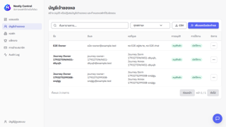 evidence-ui/TC_UI_KEY_006.png | ผลจากรอบที่ 4 — รันเคสที่ยังไม่ได้รัน สคริปต์: tests/e2e/keyboard-flows.spec.ts ชื่อเทสต์: keyboard coverage for critical flows › Super Admin navigation is covered with a seeded test account
TC_UI_LEASE_001 | Lease Renewal | เจ้าของหอต่อสัญญาโดยไม่เขียนทับสัญญาที่ใช้งานอยู่ | global-setup ล้างและใส่ข้อมูลทดสอบชุดใหม่ (หอ E2E 2 หอ · ห้อง E101 · ผู้เช่า E2E Tenant · คำขอเข้าพักที่รออนุมัติ) · เข้าสู่ระบบด้วย e2e-owner@example.test | 1. เปิดหน้าสัญญาเช่า 2. กดต่อสัญญา CTR-E2E-E101 3. ตรวจค่าที่เติมให้ในกล่องต่อสัญญา 4. กดสร้างสัญญาต่ออายุ | สัญญา CTR-E2E-E101 · วันใหม่ 1 ม.ค. 2570 – 31 ธ.ค. 2570 | ช่องห้องถูกล็อก · วันที่เติมให้ถูกต้อง · มีสัญญา 2 แถว แถวใหม่เป็น "ฉบับร่าง" แถวเดิมไม่เปลี่ยน | ผลตรงตามที่คาดหวัง — assertion ผ่านครบ (4.95 วินาที) | Pass |  |  | DEV (127.0.0.1:3317 · next dev) · Chromium (Playwright 1.62) headless · 1280×720 · PostgreSQL 17.10 (nestly_test) · Windows 11 | Playwright 1.62 (อัตโนมัติ) | 2026-10-29 | 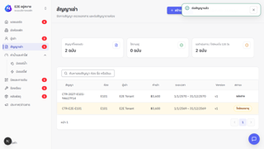 evidence-ui/TC_UI_LEASE_001.png | ผลจากรอบที่ 2 — รันซ้ำเฉพาะเคสที่ไม่ผ่าน สคริปต์: tests/e2e/lease-renewal.spec.ts ชื่อเทสต์: owner renews a lease without overwriting the active lease
TC_UI_MOB_001 | Mobile Touch Target | ปุ่มของทุกบทบาทกดได้สะดวกบนจอ 320x568 | global-setup ล้างและใส่ข้อมูลทดสอบชุดใหม่ (หอ E2E 2 หอ · ห้อง E101 · ผู้เช่า E2E Tenant · คำขอเข้าพักที่รออนุมัติ) · เข้าสู่ระบบทั้ง 3 บทบาท | 1. ตั้งขนาดจอ 2. เปิดทุกหน้าหลักของเจ้าของหอ ผู้เช่า และ Super Admin 3. วัดขนาดปุ่มสำคัญที่มองเห็น | viewport = 320x568 | ปุ่มสำคัญทุกปุ่มกว้างและสูง ≥ 44 CSS px | ผลตรงตามที่คาดหวัง — assertion ผ่านครบ (47.91 วินาที) | Pass |  |  | DEV (127.0.0.1:3317 · next dev) · Chromium (Playwright 1.62) headless · 1280×720 · PostgreSQL 17.10 (nestly_test) · Windows 11 | Playwright 1.62 (อัตโนมัติ) | 2026-10-29 | 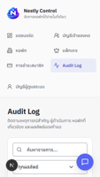 evidence-ui/TC_UI_MOB_001.png | ผลจากรอบที่ 2 — รันซ้ำเฉพาะเคสที่ไม่ผ่าน สคริปต์: tests/e2e/mobile-touch-target.spec.ts ชื่อเทสต์: mobile touch target contract › 320x568 owner, tenant and super admin actions remain touch-safe
TC_UI_MOB_002 | Mobile Touch Target | ปุ่มของทุกบทบาทกดได้สะดวกบนจอ 375x667 | global-setup ล้างและใส่ข้อมูลทดสอบชุดใหม่ (หอ E2E 2 หอ · ห้อง E101 · ผู้เช่า E2E Tenant · คำขอเข้าพักที่รออนุมัติ) · เข้าสู่ระบบทั้ง 3 บทบาท | 1. ตั้งขนาดจอ 2. เปิดทุกหน้าหลักของเจ้าของหอ ผู้เช่า และ Super Admin 3. วัดขนาดปุ่มสำคัญที่มองเห็น | viewport = 375x667 | ปุ่มสำคัญทุกปุ่มกว้างและสูง ≥ 44 CSS px | ผลตรงตามที่คาดหวัง — assertion ผ่านครบ (28.52 วินาที) | Pass |  |  | DEV (127.0.0.1:3317 · next dev) · Chromium (Playwright 1.62) headless · 1280×720 · PostgreSQL 17.10 (nestly_test) · Windows 11 | Playwright 1.62 (อัตโนมัติ) | 2026-10-29 | 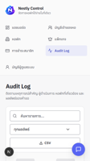 evidence-ui/TC_UI_MOB_002.png | ผลจากรอบที่ 2 — รันซ้ำเฉพาะเคสที่ไม่ผ่าน สคริปต์: tests/e2e/mobile-touch-target.spec.ts ชื่อเทสต์: mobile touch target contract › 375x667 owner, tenant and super admin actions remain touch-safe
TC_UI_MOB_003 | Mobile Touch Target | ปุ่มของทุกบทบาทกดได้สะดวกบนจอ 390x844 | global-setup ล้างและใส่ข้อมูลทดสอบชุดใหม่ (หอ E2E 2 หอ · ห้อง E101 · ผู้เช่า E2E Tenant · คำขอเข้าพักที่รออนุมัติ) · เข้าสู่ระบบทั้ง 3 บทบาท | 1. ตั้งขนาดจอ 2. เปิดทุกหน้าหลักของเจ้าของหอ ผู้เช่า และ Super Admin 3. วัดขนาดปุ่มสำคัญที่มองเห็น | viewport = 390x844 | ปุ่มสำคัญทุกปุ่มกว้างและสูง ≥ 44 CSS px | ผลตรงตามที่คาดหวัง — assertion ผ่านครบ (24.42 วินาที) | Pass |  |  | DEV (127.0.0.1:3317 · next dev) · Chromium (Playwright 1.62) headless · 1280×720 · PostgreSQL 17.10 (nestly_test) · Windows 11 | Playwright 1.62 (อัตโนมัติ) | 2026-10-29 | evidence-ui/TC_UI_MOB_003.png | ผลจากรอบที่ 2 — รันซ้ำเฉพาะเคสที่ไม่ผ่าน สคริปต์: tests/e2e/mobile-touch-target.spec.ts ชื่อเทสต์: mobile touch target contract › 390x844 owner, tenant and super admin actions remain touch-safe
TC_UI_MOB_004 | Mobile Touch Target | ปุ่มของทุกบทบาทกดได้สะดวกบนจอ 768x1024 | global-setup ล้างและใส่ข้อมูลทดสอบชุดใหม่ (หอ E2E 2 หอ · ห้อง E101 · ผู้เช่า E2E Tenant · คำขอเข้าพักที่รออนุมัติ) · เข้าสู่ระบบทั้ง 3 บทบาท | 1. ตั้งขนาดจอ 2. เปิดทุกหน้าหลักของเจ้าของหอ ผู้เช่า และ Super Admin 3. วัดขนาดปุ่มสำคัญที่มองเห็น | viewport = 768x1024 | ปุ่มสำคัญทุกปุ่มกว้างและสูง ≥ 44 CSS px | ผลตรงตามที่คาดหวัง — assertion ผ่านครบ (25.22 วินาที) | Pass |  |  | DEV (127.0.0.1:3317 · next dev) · Chromium (Playwright 1.62) headless · 1280×720 · PostgreSQL 17.10 (nestly_test) · Windows 11 | Playwright 1.62 (อัตโนมัติ) | 2026-10-29 | 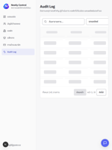 evidence-ui/TC_UI_MOB_004.png | ผลจากรอบที่ 2 — รันซ้ำเฉพาะเคสที่ไม่ผ่าน สคริปต์: tests/e2e/mobile-touch-target.spec.ts ชื่อเทสต์: mobile touch target contract › 768x1024 owner, tenant and super admin actions remain touch-safe
TC_UI_PERF_001 | Performance (Requests) | เปลี่ยนเมนูในหน้าเจ้าของหอไม่ดึงข้อมูลชุดเดิมซ้ำ | global-setup ล้างและใส่ข้อมูลทดสอบชุดใหม่ (หอ E2E 2 หอ · ห้อง E101 · ผู้เช่า E2E Tenant · คำขอเข้าพักที่รออนุมัติ) · เข้าสู่ระบบด้วย e2e-owner@example.test | 1. ดักคำขอ read model ของแดชบอร์ด 2. กดเมนูผู้เช่า 3. อนุมัติคำขอเข้าพัก | ผู้เช่า E2E Pending Tenant | เปลี่ยนเมนูแล้วไม่มีคำขอซ้ำ (0) · หลังอนุมัติจึงดึงข้อมูลใหม่ (> 0) | ผลตรงตามที่คาดหวัง — assertion ผ่านครบ (21.39 วินาที) | Pass |  |  | DEV (127.0.0.1:3317 · next dev) · Chromium (Playwright 1.62) headless · 1280×720 · PostgreSQL 17.10 (nestly_test) · Windows 11 | Playwright 1.62 (อัตโนมัติ) | 2026-10-29 | 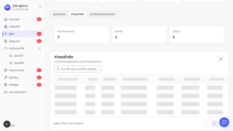 evidence-ui/TC_UI_PERF_001.png | ผลจากรอบที่ 1 — รันทั้งชุด สคริปต์: tests/e2e/owner-dashboard-fetch.spec.ts ชื่อเทสต์: owner shell does not refetch the read model it already has
TC_UI_PERF_002 | Performance (Requests) | สลับหอแล้วเห็นข้อมูลหอใหม่ทันทีโดยไม่ดึงซ้ำ และข้อมูลไม่ปนกัน | global-setup ล้างและใส่ข้อมูลทดสอบชุดใหม่ (หอ E2E 2 หอ · ห้อง E101 · ผู้เช่า E2E Tenant · คำขอเข้าพักที่รออนุมัติ) · เข้าสู่ระบบด้วย e2e-owner@example.test | 1. เปิดห้องพักหอแรก (E101) 2. สลับไปหอ E2E ฮาเฮ 3. เปิดห้องพักหอที่สอง | หอแรก: ห้อง E101 · หอที่สอง: ห้อง F201 | URL เปลี่ยนเป็นหอที่สอง · เห็น F201 และไม่เห็น E101 · ไม่มีคำขอ read model ซ้ำ | ผลตรงตามที่คาดหวัง — assertion ผ่านครบ (24.76 วินาที) | Pass |  |  | DEV (127.0.0.1:3317 · next dev) · Chromium (Playwright 1.62) headless · 1280×720 · PostgreSQL 17.10 (nestly_test) · Windows 11 | Playwright 1.62 (อัตโนมัติ) | 2026-10-29 | 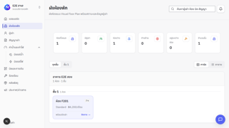 evidence-ui/TC_UI_PERF_002.png | ผลจากรอบที่ 1 — รันทั้งชุด สคริปต์: tests/e2e/owner-dashboard-fetch.spec.ts ชื่อเทสต์: switching property shows the other property without refetching
TC_UI_PERF_003 | Performance (Requests) | ผู้เช่ากางรายละเอียดเรื่องแจ้งแล้วไม่ยิงคำขอวนซ้ำ | global-setup ล้างและใส่ข้อมูลทดสอบชุดใหม่ (หอ E2E 2 หอ · ห้อง E101 · ผู้เช่า E2E Tenant · คำขอเข้าพักที่รออนุมัติ) · เข้าสู่ระบบด้วย e2e-tenant@example.test | 1. เปิด /tenant/tickets → แท็บประวัติ 2. กดขยายรายละเอียด 3. นับคำขอใน 5 วินาที | งบคำขอ = 10 | จำนวนคำขอ ≤ 10 | ผลตรงตามที่คาดหวัง — assertion ผ่านครบ (9.91 วินาที) | Pass |  |  | DEV (127.0.0.1:3317 · next dev) · Chromium (Playwright 1.62) headless · 1280×720 · PostgreSQL 17.10 (nestly_test) · Windows 11 | Playwright 1.62 (อัตโนมัติ) | 2026-10-29 | 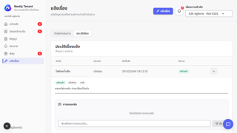 evidence-ui/TC_UI_PERF_003.png | ผลจากรอบที่ 2 — รันซ้ำเฉพาะเคสที่ไม่ผ่าน สคริปต์: tests/e2e/request-budget.spec.ts ชื่อเทสต์: งบคำขอของแต่ละหน้า › กางเรื่องแจ้งของผู้เช่าแล้วไม่วนโหลดซ้ำ
TC_UI_PERF_004 | Performance (Requests) | เจ้าของหอเปิดข้อความเรื่องร้องเรียนแล้วไม่ยิงคำขอวนซ้ำ | global-setup ล้างและใส่ข้อมูลทดสอบชุดใหม่ (หอ E2E 2 หอ · ห้อง E101 · ผู้เช่า E2E Tenant · คำขอเข้าพักที่รออนุมัติ) · เข้าสู่ระบบด้วย e2e-owner@example.test | 1. เปิดหน้าเรื่องร้องเรียน 2. จัดการเรื่อง → เปิดข้อความ 3. นับคำขอใน 5 วินาที | งบคำขอ = 10 | จำนวนคำขอ ≤ 10 | ผลตรงตามที่คาดหวัง — assertion ผ่านครบ (21.95 วินาที) | Pass |  |  | DEV (127.0.0.1:3317 · next dev) · Chromium (Playwright 1.62) headless · 1280×720 · PostgreSQL 17.10 (nestly_test) · Windows 11 | Playwright 1.62 (อัตโนมัติ) | 2026-10-29 | 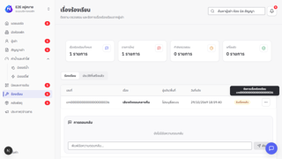 evidence-ui/TC_UI_PERF_004.png | ผลจากรอบที่ 1 — รันทั้งชุด สคริปต์: tests/e2e/request-budget.spec.ts ชื่อเทสต์: งบคำขอของแต่ละหน้า › เปิดข้อความของเรื่องร้องเรียนฝั่งเจ้าของหอแล้วไม่วนโหลดซ้ำ
TC_UI_PERF_005 | Performance (Requests) | ทุกหน้าหยุดยิงคำขอเมื่อโหลดเสร็จ (ไม่มี polling วนไม่จบ) | global-setup ล้างและใส่ข้อมูลทดสอบชุดใหม่ (หอ E2E 2 หอ · ห้อง E101 · ผู้เช่า E2E Tenant · คำขอเข้าพักที่รออนุมัติ) · เข้าสู่ระบบทั้ง 3 บทบาท | 1. เปิดแต่ละหน้าของทุกบทบาท 2. รอหน้านิ่ง 3. นับคำขอที่ยิงเพิ่ม | งบคำขอหลังหน้านิ่ง = 2 | ทุกหน้ายิงเพิ่มไม่เกิน 2 คำขอ | ผลตรงตามที่คาดหวัง — assertion ผ่านครบ (67.36 วินาที) | Pass |  |  | DEV (127.0.0.1:3317 · next dev) · Chromium (Playwright 1.62) headless · 1280×720 · PostgreSQL 17.10 (nestly_test) · Windows 11 | Playwright 1.62 (อัตโนมัติ) | 2026-10-29 | 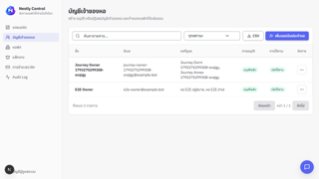 evidence-ui/TC_UI_PERF_005.png | ผลจากรอบที่ 1 — รันทั้งชุด สคริปต์: tests/e2e/request-budget.spec.ts ชื่อเทสต์: งบคำขอของแต่ละหน้า › ทุกหน้าหยุดยิงคำขอเมื่อโหลดเสร็จแล้ว
TC_UI_RESP_001 | Responsive | หน้าเจ้าของหอใช้งานได้บนจอมือถือ | global-setup ล้างและใส่ข้อมูลทดสอบชุดใหม่ (หอ E2E 2 หอ · ห้อง E101 · ผู้เช่า E2E Tenant · คำขอเข้าพักที่รออนุมัติ) · เข้าสู่ระบบด้วย e2e-owner@example.test · จอ 390×844 | 1. เปิดหน้าเจ้าของหอ 2. เปิดเมนูหลัก 3. ตรวจการล้นจอ | viewport 390×844 | เมนูเปิดได้ · ไม่มีการเลื่อนแนวนอน | ผลตรงตามที่คาดหวัง — assertion ผ่านครบ (1.55 วินาที) | Pass |  |  | DEV (127.0.0.1:3317 · next dev) · Chromium (Playwright 1.62) headless · 1280×720 · PostgreSQL 17.10 (nestly_test) · Windows 11 | Playwright 1.62 (อัตโนมัติ) | 2026-10-29 | evidence-ui/TC_UI_RESP_001.png | ผลจากรอบที่ 1 — รันทั้งชุด สคริปต์: tests/e2e/responsive.spec.ts ชื่อเทสต์: owner workspace remains usable on a mobile viewport
TC_UI_RESP_002 | Responsive | หน้าผู้เช่าใช้งานได้บนจอมือถือ | global-setup ล้างและใส่ข้อมูลทดสอบชุดใหม่ (หอ E2E 2 หอ · ห้อง E101 · ผู้เช่า E2E Tenant · คำขอเข้าพักที่รออนุมัติ) · เข้าสู่ระบบด้วย e2e-tenant@example.test · จอ 390×844 | 1. เปิดหน้าผู้เช่า 2. ใช้เมนูนำทาง 3. ตรวจการล้นจอ | viewport 390×844 | เมนูนำทางใช้ได้ · ไม่มีการเลื่อนแนวนอน | ผลตรงตามที่คาดหวัง — assertion ผ่านครบ (2.65 วินาที) | Pass |  |  | DEV (127.0.0.1:3317 · next dev) · Chromium (Playwright 1.62) headless · 1280×720 · PostgreSQL 17.10 (nestly_test) · Windows 11 | Playwright 1.62 (อัตโนมัติ) | 2026-10-29 | evidence-ui/TC_UI_RESP_002.png | ผลจากรอบที่ 1 — รันทั้งชุด สคริปต์: tests/e2e/responsive.spec.ts ชื่อเทสต์: tenant portal remains usable on a mobile viewport
TC_UI_RESP_003 | Responsive | เมนู Super Admin ใช้งานได้บนจอมือถือ | global-setup ล้างและใส่ข้อมูลทดสอบชุดใหม่ (หอ E2E 2 หอ · ห้อง E101 · ผู้เช่า E2E Tenant · คำขอเข้าพักที่รออนุมัติ) · เข้าสู่ระบบด้วย e2e-super-admin@example.test · จอ 390×844 | 1. เปิดหน้า Super Admin 2. เปิดเมนูหลัก 3. ตรวจการล้นจอ | viewport 390×844 | เมนูเปิดได้ · ไม่มีการเลื่อนแนวนอน | ผลตรงตามที่คาดหวัง — assertion ผ่านครบ (1.42 วินาที) | Pass |  |  | DEV (127.0.0.1:3317 · next dev) · Chromium (Playwright 1.62) headless · 1280×720 · PostgreSQL 17.10 (nestly_test) · Windows 11 | Playwright 1.62 (อัตโนมัติ) | 2026-10-29 | evidence-ui/TC_UI_RESP_003.png | ผลจากรอบที่ 1 — รันทั้งชุด สคริปต์: tests/e2e/responsive.spec.ts ชื่อเทสต์: super admin navigation remains usable on a mobile viewport
TC_UI_SUB_001 | Subscription Access | แพ็กเกจ FULL ปุ่มแก้ไขข้อมูลใช้งานได้ครบ | global-setup ล้างและใส่ข้อมูลทดสอบชุดใหม่ (หอ E2E 2 หอ · ห้อง E101 · ผู้เช่า E2E Tenant · คำขอเข้าพักที่รออนุมัติ) · เข้าสู่ระบบด้วย e2e-owner@example.test · ตั้งแพ็กเกจเป็น ACTIVE | 1. เปิดหน้าตั้งค่า 2. เปิดหน้าสัญญาเช่า | accessMode = FULL | ไม่มีแถบเตือน · ปุ่มบันทึกและสร้างสัญญากดได้ | ผลตรงตามที่คาดหวัง — assertion ผ่านครบ (2.87 วินาที) | Pass |  |  | DEV (127.0.0.1:3317 · next dev) · Chromium (Playwright 1.62) headless · 1280×720 · PostgreSQL 17.10 (nestly_test) · Windows 11 | Playwright 1.62 (อัตโนมัติ) | 2026-10-29 | 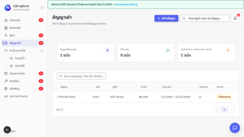 evidence-ui/TC_UI_SUB_001.png | ผลจากรอบที่ 1 — รันทั้งชุด สคริปต์: tests/e2e/subscription-access.spec.ts ชื่อเทสต์: subscription access UX › FULL keeps owner mutation controls available
TC_UI_SUB_002 | Subscription Access | แพ็กเกจช่วงผ่อนผันแจ้งวันหมดเขตแต่ยังทำงานได้ | global-setup ล้างและใส่ข้อมูลทดสอบชุดใหม่ (หอ E2E 2 หอ · ห้อง E101 · ผู้เช่า E2E Tenant · คำขอเข้าพักที่รออนุมัติ) · เข้าสู่ระบบด้วย e2e-owner@example.test · ตั้งแพ็กเกจหมดอายุในช่วงผ่อนผัน | 1. เปิดหน้าสัญญาเช่า | accessMode = GRACE | แถบเตือนบอกวันสิ้นสุดช่วงผ่อนผัน · ปุ่มแก้ไขยังกดได้ | ผลตรงตามที่คาดหวัง — assertion ผ่านครบ (2.00 วินาที) | Pass |  |  | DEV (127.0.0.1:3317 · next dev) · Chromium (Playwright 1.62) headless · 1280×720 · PostgreSQL 17.10 (nestly_test) · Windows 11 | Playwright 1.62 (อัตโนมัติ) | 2026-10-29 | 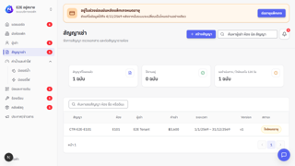 evidence-ui/TC_UI_SUB_002.png | ผลจากรอบที่ 1 — รันทั้งชุด สคริปต์: tests/e2e/subscription-access.spec.ts ชื่อเทสต์: subscription access UX › GRACE communicates the deadline without disabling work
TC_UI_SUB_003 | Subscription Access | อ่านอย่างเดียว: ยังอ่านข้อมูลและต่ออายุได้ แต่ปุ่มแก้ไขถูกปิด | global-setup ล้างและใส่ข้อมูลทดสอบชุดใหม่ (หอ E2E 2 หอ · ห้อง E101 · ผู้เช่า E2E Tenant · คำขอเข้าพักที่รออนุมัติ) · เข้าสู่ระบบด้วย e2e-owner@example.test · ตั้งแพ็กเกจหมดอายุเกินช่วงผ่อนผัน | 1. เปิดสัญญาเช่า / ผู้เช่า 2. เปิดหน้าแพ็กเกจ | accessMode = READ_ONLY | ข้อมูลยังแสดง · ปุ่มแก้ไขข้อมูลหายหรือถูกปิด · หน้าแพ็กเกจยังต่ออายุได้ | ผลตรงตามที่คาดหวัง — assertion ผ่านครบ (4.96 วินาที) | Pass |  |  | DEV (127.0.0.1:3317 · next dev) · Chromium (Playwright 1.62) headless · 1280×720 · PostgreSQL 17.10 (nestly_test) · Windows 11 | Playwright 1.62 (อัตโนมัติ) | 2026-10-29 | 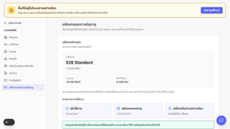 evidence-ui/TC_UI_SUB_003.png | ผลจากรอบที่ 1 — รันทั้งชุด สคริปต์: tests/e2e/subscription-access.spec.ts ชื่อเทสต์: subscription access UX › READ_ONLY preserves reading and renewal while removing mutations
TC_UI_SUB_004 | Subscription Access | ผู้เช่าในหออ่านอย่างเดียวยังอ่านได้ แต่ส่งข้อมูลใหม่ไม่ได้ | global-setup ล้างและใส่ข้อมูลทดสอบชุดใหม่ (หอ E2E 2 หอ · ห้อง E101 · ผู้เช่า E2E Tenant · คำขอเข้าพักที่รออนุมัติ) · เข้าสู่ระบบด้วย e2e-tenant@example.test · หอเป็น READ_ONLY | 1. เปิด /tenant/invoices 2. เปิด /tenant/tickets 3. เปิด /tenant/chat | accessMode = READ_ONLY | อ่านบิลได้ · ปุ่มแจ้งเรื่องและส่งแชทถูกปิด | ผลตรงตามที่คาดหวัง — assertion ผ่านครบ (6.79 วินาที) | Pass |  |  | DEV (127.0.0.1:3317 · next dev) · Chromium (Playwright 1.62) headless · 1280×720 · PostgreSQL 17.10 (nestly_test) · Windows 11 | Playwright 1.62 (อัตโนมัติ) | 2026-10-29 | 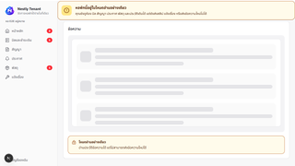 evidence-ui/TC_UI_SUB_004.png | ผลจากรอบที่ 1 — รันทั้งชุด สคริปต์: tests/e2e/subscription-access.spec.ts ชื่อเทสต์: subscription access UX › READ_ONLY tenant can read records but cannot submit new data
TC_UI_RESP_004 | Responsive | แถบสถานะแพ็กเกจไม่ล้นจอทั้งมือถือ แท็บเล็ต และเดสก์ท็อป | global-setup ล้างและใส่ข้อมูลทดสอบชุดใหม่ (หอ E2E 2 หอ · ห้อง E101 · ผู้เช่า E2E Tenant · คำขอเข้าพักที่รออนุมัติ) · เข้าสู่ระบบด้วย e2e-owner@example.test | 1. เปิดหน้าบิลที่ 3 ขนาดจอ 2. วัดความกว้างหน้า | 390×844 · 768×1024 · 1440×900 | ไม่มีการเลื่อนแนวนอน (scrollWidth ≤ clientWidth) | ผลตรงตามที่คาดหวัง — assertion ผ่านครบ (4.59 วินาที) | Pass |  |  | DEV (127.0.0.1:3317 · next dev) · Chromium (Playwright 1.62) headless · 1280×720 · PostgreSQL 17.10 (nestly_test) · Windows 11 | Playwright 1.62 (อัตโนมัติ) | 2026-10-29 | 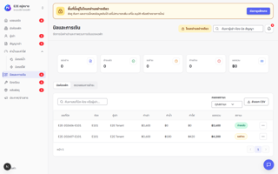 evidence-ui/TC_UI_RESP_004.png | ผลจากรอบที่ 1 — รันทั้งชุด สคริปต์: tests/e2e/subscription-access.spec.ts ชื่อเทสต์: subscription access UX › responsive layouts do not overflow at mobile, tablet, or desktop widths
TC_UI_MOB_005 | Mobile Touch Target | ปุ่มบนมือถือมีขนาดอย่างน้อย 44×44 px | global-setup ล้างและใส่ข้อมูลทดสอบชุดใหม่ (หอ E2E 2 หอ · ห้อง E101 · ผู้เช่า E2E Tenant · คำขอเข้าพักที่รออนุมัติ) · เข้าสู่ระบบด้วย e2e-owner@example.test | 1. ตั้งจอ 390×844 2. เปิดหน้าพัสดุและตั้งค่า 3. วัดขนาดปุ่ม | viewport 390×844 | ปุ่มสำคัญทุกปุ่มกว้างและสูง ≥ 44 px | ผลตรงตามที่คาดหวัง — assertion ผ่านครบ (5.28 วินาที) | Pass |  |  | DEV (127.0.0.1:3317 · next dev) · Chromium (Playwright 1.62) headless · 1280×720 · PostgreSQL 17.10 (nestly_test) · Windows 11 | Playwright 1.62 (อัตโนมัติ) | 2026-10-29 | evidence-ui/TC_UI_MOB_005.png | ผลจากรอบที่ 1 — รันทั้งชุด สคริปต์: tests/e2e/subscription-access.spec.ts ชื่อเทสต์: subscription access UX › mobile actions expose at least 44 by 44 pixel touch targets
TC_UI_A11Y_007 | Accessibility | สถานะอ่านอย่างเดียวสื่อสารผ่านคีย์บอร์ดและ screen reader ได้ | global-setup ล้างและใส่ข้อมูลทดสอบชุดใหม่ (หอ E2E 2 หอ · ห้อง E101 · ผู้เช่า E2E Tenant · คำขอเข้าพักที่รออนุมัติ) · เข้าสู่ระบบด้วย e2e-owner@example.test · หอเป็น READ_ONLY | 1. กด Tab ไปที่แถบเตือน 2. วัดความต่างสีข้อความในแถบ | accessMode = READ_ONLY | แถบเตือนมี role ที่ screen reader อ่านได้ · ปุ่มที่ปิดมี aria-disabled · contrast ≥ 4.5:1 | ผลตรงตามที่คาดหวัง — assertion ผ่านครบ (1.43 วินาที) | Pass |  |  | DEV (127.0.0.1:3317 · next dev) · Chromium (Playwright 1.62) headless · 1280×720 · PostgreSQL 17.10 (nestly_test) · Windows 11 | Playwright 1.62 (อัตโนมัติ) | 2026-10-29 | 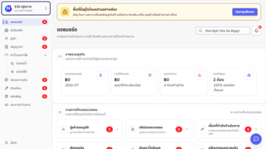 evidence-ui/TC_UI_A11Y_007.png | ผลจากรอบที่ 1 — รันทั้งชุด สคริปต์: tests/e2e/subscription-access.spec.ts ชื่อเทสต์: subscription access UX › keyboard and accessibility semantics expose the read-only state
TC_UI_A11Y_008 | Accessibility | live region ประกาศการเปลี่ยนหน้าและจำนวนแจ้งเตือนครั้งเดียว | global-setup ล้างและใส่ข้อมูลทดสอบชุดใหม่ (หอ E2E 2 หอ · ห้อง E101 · ผู้เช่า E2E Tenant · คำขอเข้าพักที่รออนุมัติ) · เข้าสู่ระบบด้วย e2e-owner@example.test | 1. เปลี่ยนหน้า 2. เปลี่ยนจำนวนแจ้งเตือน 3. อ่านข้อความใน live region | aria-live | ประกาศชื่อหน้าใหม่และจำนวนแจ้งเตือนอย่างละ 1 ครั้ง | ผลตรงตามที่คาดหวัง — assertion ผ่านครบ (2.56 วินาที) | Pass |  |  | DEV (127.0.0.1:3317 · next dev) · Chromium (Playwright 1.62) headless · 1280×720 · PostgreSQL 17.10 (nestly_test) · Windows 11 | Playwright 1.62 (อัตโนมัติ) | 2026-10-29 | 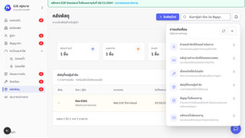 evidence-ui/TC_UI_A11Y_008.png | ผลจากรอบที่ 1 — รันทั้งชุด สคริปต์: tests/e2e/subscription-access.spec.ts ชื่อเทสต์: subscription access UX › screen reader live regions announce navigation and notification count changes once
TC_UI_A11Y_009 | Accessibility | dialog กัก focus ไว้ภายใน ปิดด้วย Esc แล้วคืน focus ไปที่ปุ่มเดิม | global-setup ล้างและใส่ข้อมูลทดสอบชุดใหม่ (หอ E2E 2 หอ · ห้อง E101 · ผู้เช่า E2E Tenant · คำขอเข้าพักที่รออนุมัติ) · เข้าสู่ระบบด้วย e2e-owner@example.test | 1. เปิด dialog 2. กด Tab วนจนสุด 3. กด Escape | Tab · Shift+Tab · Escape | focus ไม่หลุดออกนอก dialog · Esc ปิด dialog · focus กลับไปที่ปุ่มที่เปิด | ผลตรงตามที่คาดหวัง — assertion ผ่านครบ (2.23 วินาที) | Pass |  |  | DEV (127.0.0.1:3317 · next dev) · Chromium (Playwright 1.62) headless · 1280×720 · PostgreSQL 17.10 (nestly_test) · Windows 11 | Playwright 1.62 (อัตโนมัติ) | 2026-10-29 | 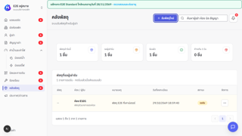 evidence-ui/TC_UI_A11Y_009.png | ผลจากรอบที่ 1 — รันทั้งชุด สคริปต์: tests/e2e/subscription-access.spec.ts ชื่อเทสต์: subscription access UX › shared dialog traps focus, closes on Escape, and restores trigger focus
TC_UI_A11Y_010 | Accessibility | tooltip ของปุ่มไอคอนแสดงเมื่อ hover/focus ปิดได้ และไม่ล้นจอมือถือ | global-setup ล้างและใส่ข้อมูลทดสอบชุดใหม่ (หอ E2E 2 หอ · ห้อง E101 · ผู้เช่า E2E Tenant · คำขอเข้าพักที่รออนุมัติ) · เข้าสู่ระบบด้วย e2e-owner@example.test | 1. hover ปุ่มไอคอน 2. focus ด้วย Tab 3. กด Escape 4. ตรวจบนจอมือถือ | viewport มือถือ | tooltip แสดงข้อความการกระทำ · Esc ปิดได้ · อยู่ในขอบจอ | ผลตรงตามที่คาดหวัง — assertion ผ่านครบ (2.59 วินาที) | Pass |  |  | DEV (127.0.0.1:3317 · next dev) · Chromium (Playwright 1.62) headless · 1280×720 · PostgreSQL 17.10 (nestly_test) · Windows 11 | Playwright 1.62 (อัตโนมัติ) | 2026-10-29 | 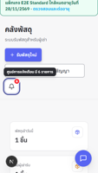 evidence-ui/TC_UI_A11Y_010.png | ผลจากรอบที่ 1 — รันทั้งชุด สคริปต์: tests/e2e/subscription-access.spec.ts ชื่อเทสต์: subscription access UX › icon tooltips support hover, focus, dismissal, action text, and mobile viewport bounds
TC_UI_SUB_005 | Subscription Access | ระหว่างรอตรวจสิทธิ์ที่ช้า ระบบแจ้งว่ากำลังตรวจสอบ (Fail-closed) | global-setup ล้างและใส่ข้อมูลทดสอบชุดใหม่ (หอ E2E 2 หอ · ห้อง E101 · ผู้เช่า E2E Tenant · คำขอเข้าพักที่รออนุมัติ) · แพ็กเกจ FULL | 1. หน่วง API /api/v1/tenant/notifications/summary 1.5 วินาที 2. ผู้เช่าเข้าสู่ระบบ 3. รอให้ตรวจสิทธิ์เสร็จ | Email: e2e-tenant@example.test · หน่วง 1,500 ms | แสดงสถานะ "กำลังตรวจสอบสิทธิ์การใช้งาน" แล้วหายไปเมื่อตรวจเสร็จ | ผลตรงตามที่คาดหวัง — assertion ผ่านครบ (3.65 วินาที) | Pass |  |  | DEV (127.0.0.1:3317 · next dev) · Chromium (Playwright 1.62) headless · 1280×720 · PostgreSQL 17.10 (nestly_test) · Windows 11 | Playwright 1.62 (อัตโนมัติ) | 2026-10-29 | 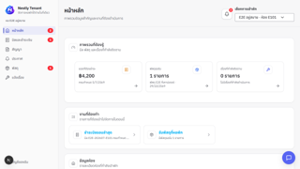 evidence-ui/TC_UI_SUB_005.png | ผลจากรอบที่ 1 — รันทั้งชุด สคริปต์: tests/e2e/subscription-access.spec.ts ชื่อเทสต์: subscription access UX › slow access checks remain fail-closed and announce progress
TC_UI_SUB_006 | Subscription Access | เครือข่ายล่มต้องไม่แสดงว่าแพ็กเกจหมดอายุ | global-setup ล้างและใส่ข้อมูลทดสอบชุดใหม่ (หอ E2E 2 หอ · ห้อง E101 · ผู้เช่า E2E Tenant · คำขอเข้าพักที่รออนุมัติ) · แพ็กเกจ FULL | 1. ทำให้ API /api/v1/tenant/notifications/summary ล้มเหลว 2. ผู้เช่าเข้าสู่ระบบ | route.abort("failed") | แสดง alert "ยังตรวจสอบสิทธิ์การใช้งานไม่ได้" พร้อมปุ่ม "ลองตรวจสอบใหม่" · ไม่มีข้อความ "หอพักนี้อยู่ในโหมดอ่านอย่างเดียว" | ผลตรงตามที่คาดหวัง — assertion ผ่านครบ (1.95 วินาที) | Pass |  |  | DEV (127.0.0.1:3317 · next dev) · Chromium (Playwright 1.62) headless · 1280×720 · PostgreSQL 17.10 (nestly_test) · Windows 11 | Playwright 1.62 (อัตโนมัติ) | 2026-10-29 | 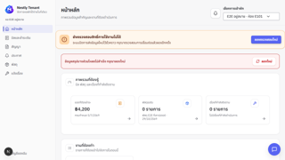 evidence-ui/TC_UI_SUB_006.png | ผลจากรอบที่ 1 — รันทั้งชุด สคริปต์: tests/e2e/subscription-access.spec.ts ชื่อเทสต์: subscription access UX › network errors are not mislabeled as an expired package
TC_UI_SESSION_001 | Session Management | session หมดอายุระหว่างใช้งานแล้วพากลับหน้าเข้าสู่ระบบ | global-setup ล้างและใส่ข้อมูลทดสอบชุดใหม่ (หอ E2E 2 หอ · ห้อง E101 · ผู้เช่า E2E Tenant · คำขอเข้าพักที่รออนุมัติ) · เข้าสู่ระบบด้วย e2e-owner@example.test · แพ็กเกจ FULL | 1. ตั้ง Session.expiresAt ย้อนหลัง 1 นาทีในฐานข้อมูล 2. เปิดหน้าสัญญาเช่า | expiresAt = NOW() − 1 นาที | ถูกพาไปที่ /login | ผลตรงตามที่คาดหวัง — assertion ผ่านครบ (1.97 วินาที) | Pass |  |  | DEV (127.0.0.1:3317 · next dev) · Chromium (Playwright 1.62) headless · 1280×720 · PostgreSQL 17.10 (nestly_test) · Windows 11 | Playwright 1.62 (อัตโนมัติ) | 2026-10-29 | 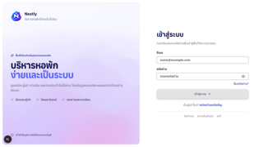 evidence-ui/TC_UI_SESSION_001.png | ผลจากรอบที่ 1 — รันทั้งชุด สคริปต์: tests/e2e/subscription-access.spec.ts ชื่อเทสต์: subscription access UX › expired sessions return the user to login
TC_UI_TABLE_001 | Table Contract | ตารางทุกหน้าของเจ้าของหอใช้โครงสร้างเดียวกัน | global-setup ล้างและใส่ข้อมูลทดสอบชุดใหม่ (หอ E2E 2 หอ · ห้อง E101 · ผู้เช่า E2E Tenant · คำขอเข้าพักที่รออนุมัติ) · เข้าสู่ระบบด้วย e2e-owner@example.test · จอ 1440×900 | 1. เปิดทุกหน้าที่มีตาราง 2. ตรวจหัวตาราง (th scope) การจัดชิด และแถวว่าง | ทุกหน้าในเมนูเจ้าของหอ | ทุกตารางมีหัวตาราง caption/label และรูปแบบเดียวกัน | ผลตรงตามที่คาดหวัง — assertion ผ่านครบ (25.02 วินาที) | Pass |  |  | DEV (127.0.0.1:3317 · next dev) · Chromium (Playwright 1.62) headless · 1280×720 · PostgreSQL 17.10 (nestly_test) · Windows 11 | Playwright 1.62 (อัตโนมัติ) | 2026-10-29 | 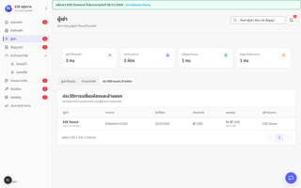 evidence-ui/TC_UI_TABLE_001.png | ผลจากรอบที่ 1 — รันทั้งชุด สคริปต์: tests/e2e/table-contract.spec.ts ชื่อเทสต์: สัญญาของตารางทุกโรล › ตารางฝั่งเจ้าของหอครบทุกหน้า
TC_UI_TABLE_002 | Table Contract | ตารางประวัติฝั่งผู้เช่าใช้โครงสร้างเดียวกัน | global-setup ล้างและใส่ข้อมูลทดสอบชุดใหม่ (หอ E2E 2 หอ · ห้อง E101 · ผู้เช่า E2E Tenant · คำขอเข้าพักที่รออนุมัติ) · เข้าสู่ระบบด้วย e2e-tenant@example.test · จอ 1440×900 | 1. เปิดหน้าประวัติบิล พัสดุ เรื่องแจ้ง 2. ตรวจโครงสร้างตาราง | ทุกหน้าประวัติของผู้เช่า | ทุกตารางผ่านข้อกำหนดเดียวกัน | ผลตรงตามที่คาดหวัง — assertion ผ่านครบ (8.35 วินาที) | Pass |  |  | DEV (127.0.0.1:3317 · next dev) · Chromium (Playwright 1.62) headless · 1280×720 · PostgreSQL 17.10 (nestly_test) · Windows 11 | Playwright 1.62 (อัตโนมัติ) | 2026-10-29 | 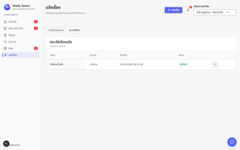 evidence-ui/TC_UI_TABLE_002.png | ผลจากรอบที่ 1 — รันทั้งชุด สคริปต์: tests/e2e/table-contract.spec.ts ชื่อเทสต์: สัญญาของตารางทุกโรล › ตารางประวัติฝั่งผู้เช่า
TC_UI_TABLE_003 | Table Contract | ตารางฝั่ง Super Admin ใช้โครงสร้างเดียวกัน | global-setup ล้างและใส่ข้อมูลทดสอบชุดใหม่ (หอ E2E 2 หอ · ห้อง E101 · ผู้เช่า E2E Tenant · คำขอเข้าพักที่รออนุมัติ) · เข้าสู่ระบบด้วย e2e-super-admin@example.test · จอ 1440×900 | 1. เปิดทุกหน้าที่มีตารางของ Super Admin 2. ตรวจโครงสร้างตาราง | บัญชี · แพ็กเกจ · หอพัก | ทุกตารางผ่านข้อกำหนดเดียวกัน | ผลตรงตามที่คาดหวัง — assertion ผ่านครบ (20.18 วินาที) | Pass |  |  | DEV (127.0.0.1:3317 · next dev) · Chromium (Playwright 1.62) headless · 1280×720 · PostgreSQL 17.10 (nestly_test) · Windows 11 | Playwright 1.62 (อัตโนมัติ) | 2026-10-29 | 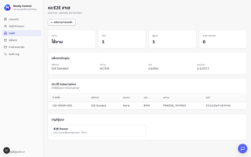 evidence-ui/TC_UI_TABLE_003.png | ผลจากรอบที่ 1 — รันทั้งชุด สคริปต์: tests/e2e/table-contract.spec.ts ชื่อเทสต์: สัญญาของตารางทุกโรล › ตารางฝั่งผู้ดูแลระบบ
TC_UI_OWNER_001 | Owner Journey | เจ้าของหอใช้แท็บผังห้องและตั้งค่าด้วยคีย์บอร์ด | global-setup ล้างและใส่ข้อมูลทดสอบชุดใหม่ (หอ E2E 2 หอ · ห้อง E101 · ผู้เช่า E2E Tenant · คำขอเข้าพักที่รออนุมัติ) · เข้าสู่ระบบด้วย e2e-owner@example.test | 1. เปิดหน้าห้องพัก 2. กดลูกศรเปลี่ยนแท็บชั้นและรูปแบบการแสดงผล 3. เปิดหน้าตั้งค่า กดลูกศร/Home ในแท็บเมนู | แท็บ ทุกชั้น/ชั้น 1 · การ์ด/ตาราง · ข้อมูลหอ/ค่าใช้จ่าย/แพ็กเกจ | focus และ aria-selected ย้ายตามปุ่มที่กด · แสดง tabpanel ที่ถูกต้อง | ผลตรงตามที่คาดหวัง — assertion ผ่านครบ (4.06 วินาที) | Pass |  |  | DEV (127.0.0.1:3317 · next dev) · Chromium (Playwright 1.62) headless · 1280×720 · PostgreSQL 17.10 (nestly_test) · Windows 11 | Playwright 1.62 (อัตโนมัติ) | 2026-10-29 | 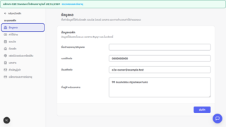 evidence-ui/TC_UI_OWNER_001.png | ผลจากรอบที่ 1 — รันทั้งชุด สคริปต์: tests/e2e/tenant-owner-journeys.spec.ts ชื่อเทสต์: owner journey › navigates room and settings tabs with the keyboard
TC_UI_OWNER_002 | Owner Journey | หน้าต่างแก้ไขผู้เช่าเข้าถึงได้ และกันข้อมูลที่แก้แล้วหายโดยไม่ตั้งใจ | global-setup ล้างและใส่ข้อมูลทดสอบชุดใหม่ (หอ E2E 2 หอ · ห้อง E101 · ผู้เช่า E2E Tenant · คำขอเข้าพักที่รออนุมัติ) · เข้าสู่ระบบด้วย e2e-owner@example.test | 1. เปิดเมนูผู้เช่า → ผู้เช่าปัจจุบัน → E2E Tenant E101 2. แก้ชื่อ 3. กดยกเลิก → เลือกแก้ต่อ 4. กดยกเลิกอีกครั้ง → ทิ้งข้อมูล | ชื่อใหม่ = "E2E Tenant changed" | dialog เป็น aria-modal และ focus อยู่ที่ปุ่มปิด · กดยกเลิกแล้วถาม "ทิ้งข้อมูลที่แก้ไข?" · เลือกแก้ต่อแล้ว dialog ยังอยู่ | ผลตรงตามที่คาดหวัง — assertion ผ่านครบ (5.04 วินาที) | Pass |  |  | DEV (127.0.0.1:3317 · next dev) · Chromium (Playwright 1.62) headless · 1280×720 · PostgreSQL 17.10 (nestly_test) · Windows 11 | Playwright 1.62 (อัตโนมัติ) | 2026-10-29 | 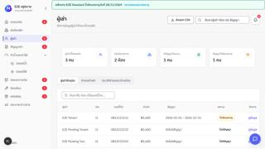 evidence-ui/TC_UI_OWNER_002.png | ผลจากรอบที่ 1 — รันทั้งชุด สคริปต์: tests/e2e/tenant-owner-journeys.spec.ts ชื่อเทสต์: owner journey › tenant editor is accessible and protects unsaved changes
TC_UI_OWNER_003 | Owner Journey | เจ้าของหออนุมัติคำขอเข้าพักและดูการชำระเงินในหอของตัวเอง | global-setup ล้างและใส่ข้อมูลทดสอบชุดใหม่ (หอ E2E 2 หอ · ห้อง E101 · ผู้เช่า E2E Tenant · คำขอเข้าพักที่รออนุมัติ) · เข้าสู่ระบบด้วย e2e-owner@example.test | 1. เปิดผู้เช่า → คำขอเข้าพัก → อนุมัติ E2E Pending Tenant 2. ค้นหาผู้เช่าปัจจุบัน 3. เปิดสัญญาเช่า และบิลและการเงิน → ตรวจสอบการชำระ | ผู้เช่า E2E Pending Tenant · บิล E2E-202607-E101 | อนุมัติสำเร็จ · พบ E2E Tenant E101 · เห็นบิล E2E-202607-E101 พร้อมปุ่ม "ยืนยันรับชำระ" | ผลตรงตามที่คาดหวัง — assertion ผ่านครบ (8.70 วินาที) | Pass |  |  | DEV (127.0.0.1:3317 · next dev) · Chromium (Playwright 1.62) headless · 1280×720 · PostgreSQL 17.10 (nestly_test) · Windows 11 | Playwright 1.62 (อัตโนมัติ) | 2026-10-29 | 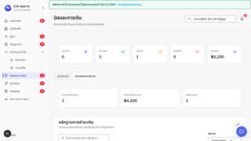 evidence-ui/TC_UI_OWNER_003.png | ผลจากรอบที่ 1 — รันทั้งชุด สคริปต์: tests/e2e/tenant-owner-journeys.spec.ts ชื่อเทสต์: owner journey › reviews tenant onboarding and payment operations in the assigned property
TC_UI_TENANT_001 | Tenant Journey | ผู้เช่าดูห้อง บิล PromptPay สัญญา ประกาศ และพัสดุ | global-setup ล้างและใส่ข้อมูลทดสอบชุดใหม่ (หอ E2E 2 หอ · ห้อง E101 · ผู้เช่า E2E Tenant · คำขอเข้าพักที่รออนุมัติ) · เข้าสู่ระบบด้วย e2e-tenant@example.test | 1. เปิดหน้าแรกผู้เช่า 2. เปิดบิลและชำระเงิน → กดบิล E2E-202607-E101 3. เปิดสัญญา / ประกาศ / พัสดุ | บิล E2E-202607-E101 · สัญญา CTR-E2E-E101 | มีหัวข้อ "ภาพรวมที่ต้องรู้" · บิลแสดง QR PromptPay · "สัญญาปัจจุบัน" CTR-E2E-E101 · "ประกาศ E2E" · "รอรับพัสดุ" | ผลตรงตามที่คาดหวัง — assertion ผ่านครบ (9.67 วินาที) | Pass |  |  | DEV (127.0.0.1:3317 · next dev) · Chromium (Playwright 1.62) headless · 1280×720 · PostgreSQL 17.10 (nestly_test) · Windows 11 | Playwright 1.62 (อัตโนมัติ) | 2026-10-29 | 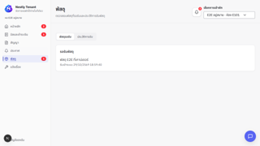 evidence-ui/TC_UI_TENANT_001.png | ผลจากรอบที่ 1 — รันทั้งชุด สคริปต์: tests/e2e/tenant-owner-journeys.spec.ts ชื่อเทสต์: tenant journey › views room, bill, PromptPay, lease, announcements and parcels
TC_UI_TENANT_002 | Tenant Journey | ผู้เช่าแจ้งซ่อมและส่งข้อความแชทถึงหอพัก | global-setup ล้างและใส่ข้อมูลทดสอบชุดใหม่ (หอ E2E 2 หอ · ห้อง E101 · ผู้เช่า E2E Tenant · คำขอเข้าพักที่รออนุมัติ) · เข้าสู่ระบบด้วย e2e-tenant@example.test | 1. เมนูแจ้งเรื่อง → กดแจ้งเรื่อง 2. กรอกหัวข้อ รายละเอียด เลือกความเร่งด่วน "ด่วน" → ส่งเรื่อง 3. กดเปิดแชทกับหอพัก → พิมพ์ข้อความ → ส่งข้อความ | หัวข้อ: "ก๊อกน้ำ E2E รั่ว" · ความเร่งด่วน: ด่วน · ข้อความแชทสุ่มทุกรอบ | เรื่อง "ก๊อกน้ำ E2E รั่ว" ปรากฏพร้อมป้าย "ด่วน" · ข้อความแชทแสดงในหน้าต่างแชท | ไม่ผ่าน: Error: expect(locator).toBeVisible() failed Locator: getByRole('dialog', { name: 'แชทกับหอพัก' }).getByText('ข้อความ E2E 1793276140216', { exact: true }) Expected: visible Timeout: 5000ms Error: element(s) not found Call log: - Expect "toBeVisible" with timeout 5000ms - waiting for getByRole('dialog', { name: 'แชทกับหอพัก' }).getByText('ข้อความ E2E 1793276140216', { exact: true }) | | Fail |  |  | DEV (127.0.0.1:3317 · next dev) · Chromium (Playwright 1.62) headless · 1280×720 · PostgreSQL 17.10 (nestly_test) · Windows 11 | Playwright 1.62 (อัตโนมัติ) | 2026-10-29 | 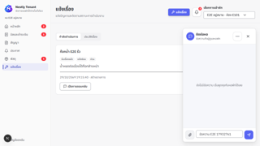 evidence-ui/TC_UI_TENANT_002.png | ข้อสังเกต: ไม่ผ่านซ้ำในสภาพแวดล้อมรอบนี้ (next dev --webpack จากสำเนาโค้ด) อาการคือกดปุ่มแล้วหน้าไม่ตอบสนอง ตรงกับการกดก่อนหน้าโหลด JavaScript เสร็จ (hydration) · GitHub Actions CI run #107 บน commit 24a0107 เดียวกันผ่าน · ต้องรันซ้ำด้วย npm run test:e2e ตามปกติก่อนสรุปว่าเป็นบัค ผลจากรอบที่ 2 — รันซ้ำเฉพาะเคสที่ไม่ผ่าน สคริปต์: tests/e2e/tenant-owner-journeys.spec.ts ชื่อเทสต์: tenant journey › creates a repair ticket and sends a chat message

